TORRES Y TORRES
EMPRESA | PESTAÑA | CAMPOS | CRM | DOBRA | SAP | iROUTE (VALIDAR) | OBSERVACIONES | ADJUNTOS
TORRES Y TORRES | CABECERA | ID. | INSERTAR (INTERNO) | REPLICA | REPLICA | NO APLICA | INTERNAMENTE
 |  | CÓDIGO | INSERTAR | REPLICA | REPLICA | LECTURA | CÓDIGO DE FORMA AUTOMPATICA Y SUMA UNO / EN IROUTE DEBE LEER EL ID PARA QUE RECONOZCA AL CLIENTE
 |  | NOMBRE | INSERTAR | REPLICA | REPLICA | LECTURA
 |  | GRUPO | INSERTAR | REPLICA | REPLICA | LECTURA
 |  | TIPO | INSERTAR | REPLICA | REPLICA | NO APLICA | CHECK DE SELECCIÓN ADUANA / OTROS
 |  | CLASE | INSERTAR | REPLICA | NO APLICA | NO APLICA | LISTA: NORMAL / ESPECIAL
 |  | ESTADO | INSERTAR | REPLICA | REPLICA | LECTURA | CHECK: ACTIVO / INACTIVO
 |  | CHECK: NO VALIDAR DOC COMPLETA | INSERTAR | REPLICA | REPLICA | NO APLICA | CAMPO CHECK
 |  | CHECK CLIENTE RELACIONADO | NO APLICA | NO APLICA | NO APLICA | NO APLICA | VALIDADO: CAMPO NO APLICA
 | EMPRESARIAL | TIPO DE IDENTIFICACIÓN | INSERTAR | REPLICA | NO APLICA | LECTURA
 |  | RUC / CÉDULA | INSERTAR | REPLICA | NO APLICA | LECTURA
 |  | NIVEL | INSERTAR | REPLICA | NO APLICA | LECTURA
 |  | CUENTA CONTABLE | NO APLICA | NO APLICA | NO APLICA | NO APLICA | NO APLICA QUITAR EL CAMPO
 |  | COORDINADOR DE IMPORTACIÓN | INSERTAR | REPLICA | NO APLICA | LECTURA
 |  | COORDINADOR DE EXPORTACIÓN | INSERTAR | REPLICA | NO APLICA | LECTURA
 |  | ASESOR TÉCNICO | NO APLICA | NO APLICA | NO APLICA | NO APLICA | NO APLICA QUITAR EL CAMPO
 |  | ANALISTA CTA. PAPELES PREVIOS | INSERTAR | REPLICA | NO APLICA | LECTURA | MODIFICAR LA ETIQUETA A COORDINADOR PAPELES PREVIOS
 |  | ZONA / CIUDAD | INSERTAR | REPLICA | NO APLICA | LECTURA | LISTA DE CAMPOS
 |  | CIIU | INSERTAR | REPLICA | NO APLICA | LECTURA
 |  | SECTOR | INSERTAR | REPLICA | NO APLICA | LECTURA | LISTA DE CAMPOS
 |  | CIUDAD ECUAPASS | NO APLICA | NO APLICA | NO APLICA | NO APLICA | NO VA EN EL CRM
 |  | NATURALEZA DE PRODUCTOS | INSERTAR | REPLICA | NO APLICA | PENDIENTE | LISTA DE CAMPOS
 |  | TIPO DE EMPRESA | INSERTAR | REPLICA | NO APLICA | PENDIENTE | LISTA DE CAMPOS
 |  | TIPO DE CAPTACIÓN | INSERTAR | REPLICA | NO APLICA | PENDIENTE | LISTA DE CAMPOS
 |  | TELÉFONOS | INSERTAR | REPLICA | NO APLICA | PENDIENTE
 |  | E-MAIL | INSERTAR | REPLICA | NO APLICA | PENDIENTE
 |  | WWW. | INSERTAR | REPLICA | NO APLICA | PENDIENTE
 |  | DIRECCIÓN | INSERTAR | REPLICA | NO APLICA | PENDIENTE
 |  | COMENTARIOS | INSERTAR | REPLICA | NO APLICA | PENDIENTE
 |  | DATOS PARA LA EXTRANET: USUARIO / CONTRASEÑA | INSERTAR | REPLICA | NO APLICA | PENDIENTE
 |  | SERVICIOS DEL GRUPO | INSERTAR | REPLICA | NO APLICA | PENDIENTE
 |  | CHECK AUTORIZADO PARA ENVÍO ELECTRÓNICO | INSERTAR | REPLICA | NO APLICA | PENDIENTE
 |  | CALIFICACIÓN | INSERTAR | REPLICA | NO APLICA | PENDIENTE
 |  | FECHA CAIFICACIÓN | INSERTAR | REPLICA | NO APLICA | PENDIENTE
 |  | CUPO | INSERTAR | REPLICA | NO APLICA | PENDIENTE
 |  | CHECK CUPO RESTRINGIDO | INSERTAR | REPLICA | NO APLICA | PENDIENTE
 |  | CLIENTE DESDE | INSERTAR | REPLICA | NO APLICA | NO APLICA
 |  | ESTADO | INSERTAR | REPLICA | NO APLICA | NO APLICA
 | REPRESENTANTES | REPRESENTANTE | INSERTAR | REPLICA | NO APLICA | NO APLICA | EN CRM ESTÁ EL CAMPO CARGO
 |  | CÉDULA | INSERTAR | REPLICA | NO APLICA | NO APLICA
 |  | FECHA DE NACIMIENTO | INSERTAR | REPLICA | NO APLICA | NO APLICA
 |  | TELÉFONO MÓVIL | INSERTAR | REPLICA | NO APLICA | NO APLICA
 |  | JEFE DE IMPORTACIÓN | INSERTAR | REPLICA | NO APLICA | NO APLICA | CAMPO LISTA EMPLEADOS
 |  | JEFE DE EXPORTACIÓN | INSERTAR | REPLICA | NO APLICA | NO APLICA | CAMPO LISTA EMPLEADOS
 |  | ASISTENTE IMPORT / EXPORT | INSERTAR | REPLICA | NO APLICA | NO APLICA | CAMPO LISTA EMPLEADOS
 |  | FIRMANTES DAV | NO APLICA | NO APLICA | NO APLICA | NO APLICA | NO APLICA
 |  | VIGENCIA DE DOCUMENTOS | NO APLICA | NO APLICA | NO APLICA | NO APLICA | REEMPLAZO POR REPOSITORIO DE DOCUMENTOS EN CRM
 | DOC. RECIBIDOS | NO APLICA | NO APLICA | NO APLICA | NO APLICA | NO APLICA | REEMPLAZO POR REPOSITORIO DE DOCUMENTOS EN CRM
 | COTIZACIÓN | COTIZACIÓN | INSERTAR EN CRM / CARGA INICIAL EN DOBRA | NUEVAS COTIZACIONES NO APLICAN | NO APLICA | NO APLICA | LAS COTIZACIONES QUE SE ENCUENTREN EN DOBRA T&T DEBERAN VISUALIZARSE EN CRM (API CONSULTA) NO SE DEBEN REPLICAR LAS COTIZACIONES NUEVAS EN CRM
 |  | DETALLE | INSERTAR EN CRM / CARGA INICIAL EN DOBRA | NUEVAS COTIZACIONES NO APLICAN | NO APLICA | NO APLICA
 |  | FECHA | INSERTAR EN CRM / CARGA INICIAL EN DOBRA | NUEVAS COTIZACIONES NO APLICAN | NO APLICA | NO APLICA
 |  | TIPO | INSERTAR EN CRM / CARGA INICIAL EN DOBRA | NUEVAS COTIZACIONES NO APLICAN | NO APLICA | NO APLICA
 |  | CATEGORÍA | INSERTAR EN CRM / CARGA INICIAL EN DOBRA | NUEVAS COTIZACIONES NO APLICAN | NO APLICA | NO APLICA
 |  | ESP | INSERTAR EN CRM / CARGA INICIAL EN DOBRA | NUEVAS COTIZACIONES NO APLICAN | NO APLICA | NO APLICA
 |  | APROBADO POR | INSERTAR EN CRM / CARGA INICIAL EN DOBRA | NUEVAS COTIZACIONES NO APLICAN | NO APLICA | NO APLICA
 |  | F.APROBACIÓN | INSERTAR EN CRM / CARGA INICIAL EN DOBRA | NUEVAS COTIZACIONES NO APLICAN | NO APLICA | NO APLICA
 |  | BOTÓN "IR A COTIZACIÓN" | NO APLICA | NO APLICA | NO APLICA | NO APLICA | EN CRM LA INFORMACIÓN DE LA COTIZACIÓN ESTÁ EN EL MÓDULO DE COTIZACIÓN. | 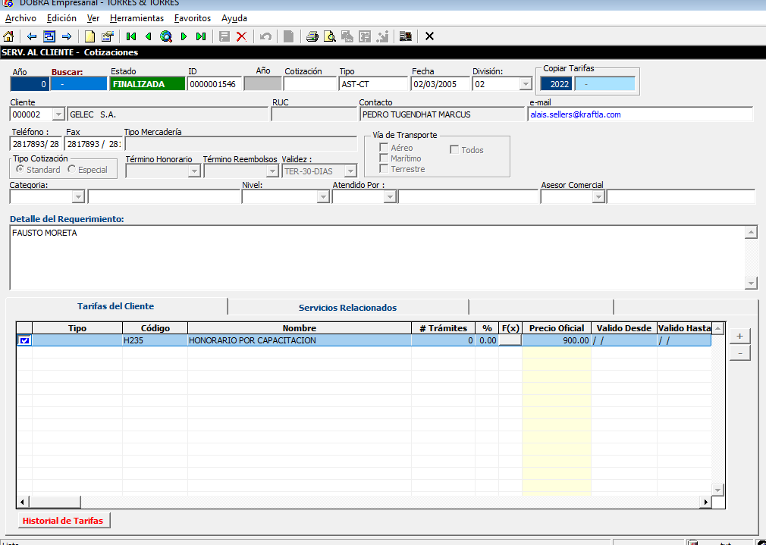
 | TARIFAS | TÉRMINO HORARIO | INSERTAR | INSERTAR | NO APLICA | NO APLICA
 |  | TÉRMINO REEMBOLSO | INSERTAR | INSERTAR | NO APLICA | NO APLICA
 |  | TÉRMINO AVISO COBRO | INSERTAR | INSERTAR | NO APLICA | NO APLICA
 |  | TASA MÍNIMA SEGURO | INSERTAR | INSERTAR | NO APLICA | NO APLICA
 |  | ASESOR COMERCIAL | INSERTAR | INSERTAR | NO APLICA | NO APLICA | CAMPO LISTA DE CÓDIGOS
 |  | CHECK EXIGIR ANTICIPOS PARA SOLICITAR CHEQUES PARA REEMBOLSOS | INSERTAR | INSERTAR | NO APLICA | NO APLICA | ESTE CHECK SE MARCARÁ DESDE CRM, E INTERNAMENTE DESDE DOBRA SE REPLICA COMO OBSERVACIÓN EN LA BANDEJA DE TRÁMITE DEL CLIENTE.
 |  | Ed. | INSERTAR | INSERTAR | NO APLICA | NO APLICA
 |  | An. | INSERTAR | INSERTAR | NO APLICA | NO APLICA
 |  | Tipo | INSERTAR | INSERTAR | NO APLICA | NO APLICA
 |  | Código | INSERTAR | INSERTAR | NO APLICA | NO APLICA
 |  | Nombre | INSERTAR | INSERTAR | NO APLICA | NO APLICA
 |  | % | INSERTAR | INSERTAR | NO APLICA | NO APLICA
 |  | F(x) | INSERTAR | INSERTAR | NO APLICA | NO APLICA
 |  | Precio | INSERTAR | INSERTAR | NO APLICA | NO APLICA
 |  | Cotización | INSERTAR | INSERTAR | NO APLICA | NO APLICA
 |  | Valido desde | INSERTAR | INSERTAR | NO APLICA | NO APLICA
 |  | Valido hasta | INSERTAR | INSERTAR | NO APLICA | NO APLICA
 |  | Print | INSERTAR | INSERTAR | NO APLICA | NO APLICA
 |  | Observaciones | INSERTAR | INSERTAR | NO APLICA | NO APLICA
 |  | Usuario | INSERTAR | INSERTAR | NO APLICA | NO APLICA
 |  | Fecha | INSERTAR | INSERTAR | NO APLICA | NO APLICA
 |  | Hora | INSERTAR | INSERTAR | NO APLICA | NO APLICA
 |  | Nota de Modificación / Anulación de Tarifas | INSERTAR | INSERTAR | NO APLICA | NO APLICA
 |  | Código Asesor | INSERTAR | INSERTAR | NO APLICA | NO APLICA
 |  | Asesor Captación | INSERTAR | INSERTAR | NO APLICA | NO APLICA
 | Contactos & E-mails | Nombre | INSERTAR | INSERTAR | NO APLICA | NO APLICA
 |  | E - mail | INSERTAR | INSERTAR | NO APLICA | NO APLICA
 |  | Tipo Notificación | INSERTAR | INSERTAR | NO APLICA | NO APLICA | En iRoute es Tipo de Estatus / CAMPO LISTA | 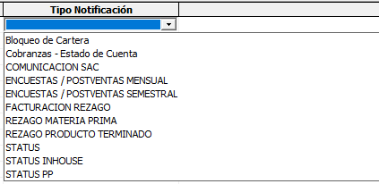
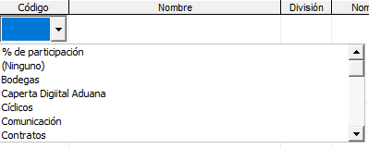
 | REQUERIMIENTOS | Código | LECTURA / CONSULTA | INSERTAR | NO APLICA | NO APLICA | CAMPO LISTA
 |  | Nombre | LECTURA / CONSULTA | INSERTAR | NO APLICA | NO APLICA
 |  | División | LECTURA / CONSULTA | INSERTAR | NO APLICA | NO APLICA
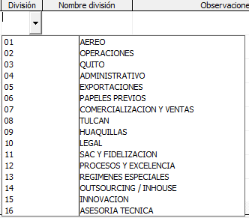
 |  | Nombre de División | LECTURA / CONSULTA | INSERTAR | NO APLICA | NO APLICA | CAMPO LISTA
 |  | Observaciones | LECTURA / CONSULTA | INSERTAR | NO APLICA | NO APLICA
 |  | Fecha Solicitud | LECTURA / CONSULTA | INSERTAR | NO APLICA | NO APLICA
 |  | Caducidad | LECTURA / CONSULTA | INSERTAR | NO APLICA | NO APLICA
 | COBRANZAS | Oficial Cobranzas | INSERTAR | REPLICA | NO APLICA | NO APLICA | 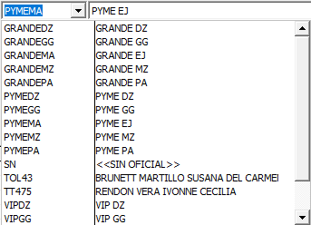
 |  | Tipo Contribuyente | INSERTAR | REPLICA | REPLICA | NO APLICA
 |  | Check CONTRIBUYENTE ESPECIAL | INSERTAR | REPLICA | REPLICA | NO APLICA
 |  | Obligado a llevar Contabilidad Si / No | INSERTAR | REPLICA | REPLICA | NO APLICA
 |  | FORMA DE PAGO (SRI) | INSERTAR | REPLICA | REPLICA | NO APLICA | CAMPO LISTA
 |  | PARA DECLARACIÓN EN CASO DE PAGOS AL EXTERIOR | INSERTAR | REPLICA | REPLICA | NO APLICA |  | 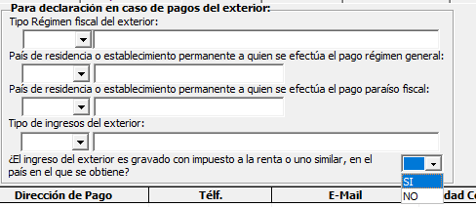
 |  | GRID CON INFORMACIÓN DE GESTIÓN DE COBRANZAS: An. / Día de Cobro/Detalles Días / hora / Nombre del contacto / Dirección de Pago / Telef. / E-Mail / Ciudad Cobro / Ciudad Nombre / Observación | INSERTAR | NO APLICA | NO APLICA | NO APLICA | ESTE GRILL ES REEMPLAZADO POR EL MÓDULO DE COBRANZAS EN CRM
 | FACTURACIÓN | GRID CON INFORMACIÓN DE FACTURACIÓN: An. / Día Ent. /Detalles Días / hora / Nombre del contacto / Dirección de Pago / Telef. / E-Mail / Ciudad Cobro / Ciudad Nombre / Observación | NO APLICA | NO APLICA | NO APLICA | NO APLICA | CONSULTAR A CONTABILIDAD SI VAN A USAR ESTE GRILL
 |  | Check: BLOQUEO POR CARTERA VENCIDA | INSERTAR | REPLICA | NO APLICA | NO APLICA | EN CRM EL CHECK DEBE ESTAR EN EL MÓDULO DE COBRANZAS, AL ACTIVAR ESTE CHECK, EL SISTEMA EN DOBRA ENVÍA UNA OIBSERVACIÓN A LA BANDEJA DE TRÁMITES DE IMPORTACIÓN
 |  | Check: PAGO DE AFORO POR RETENCIÓN | NO APLICA | NO APLICA | NO APLICA | NO APLICA
 |  | Check: GEENERAR MAIL DE REEMBOLSOS DE IMPORTACIÓN | NO APLICA | NO APLICA | NO APLICA | NO APLICA
 | TAREAS COMUNES | GRID: Sel. / Código / Nombre | NO APLICA | NO APLICA | NO APLICA | NO APLICA | ESTE MÓDULO EN CRM ES LA PARTE DE GESTIÓN DE TAREAS DE COBRANZAS
 | SERVICIOS COMERCIALES | Paquete Comercial | LECTURA / CONSULTA | LECTURA / CONSULTA | LECTURA / CONSULTA | NO APLICA | CAMPO LISTA | 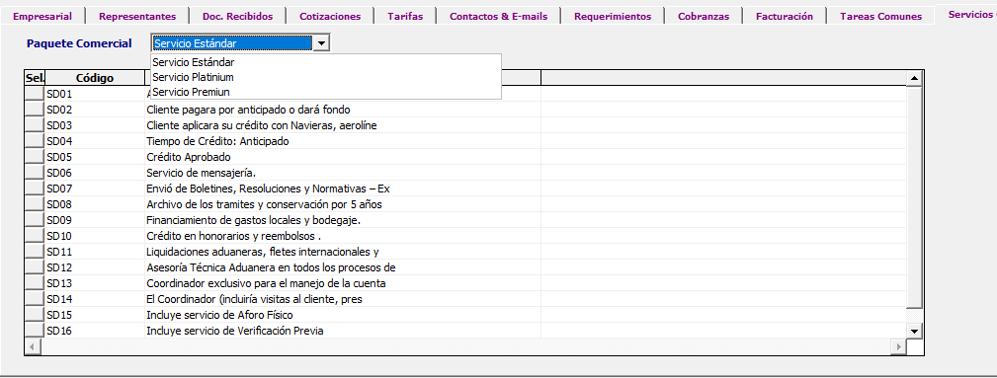
 |  | GRID: Sel. Código / Nombre | NO APLICA | NO APLICA | NO APLICA | NO APLICA
 | GESTIÓN NAVIERAS | GRID: Naviera / Nombre / Nota / CA / Fecha Inicio / Fecha Fin / Usuario / >Clave / EG | LECTURA / CONSULTA | INSERTAR | NO APLICA | NO APLICA

CIATITE
EMPRESA | PESTAÑA | CAMPOS | CRM | DOBRA | SAP | iROUTE | OBSERVACIONES | ADJUNTOS
CIATEITE | CABECERA | ID. | INSERTAR | REPLICA | REPLICA | LECTURA
 |  | CÓDIGO | INSERTAR | REPLICA | REPLICA | LECTURA
 |  | NOMBRE | INSERTAR | REPLICA | REPLICA | LECTURA
 |  | CLASE | INSERTAR | REPLICA | NO APLICA | NO APLICA | LISTA: NORMAL / ESPECIAL
 |  | CHECK: DECISIÓN COMO GRUPO | INSERTAR | REPLICA | NO APLICA | NO APLICA | CAMPO CHECK
 |  | GRUPO | INSERTAR | REPLICA | NO APLICA | NO APLICA | CAMPO LISTA | 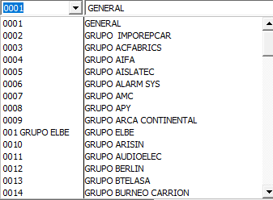 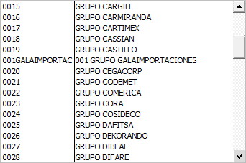 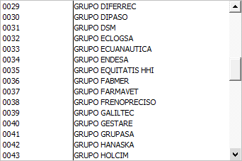 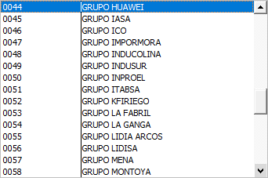 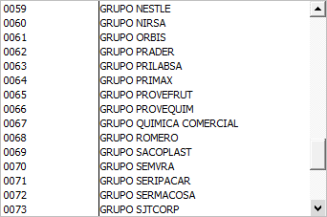 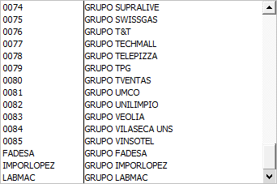
 |  | CATEGORÍA | INSERTAR | REPLICA | NO APLICA | NO APLICA | CAMPO LISTA
 |  | ESTADO | INSERTAR | REPLICA | NO APLICA | NO APLICA | CHECK: ACTIVO / JURÍDICO
 | EMPRESARIAL | RUC | INSERTAR | REPLICA | REPLICA | LECTURA
 |  | CARPETA FÍSICA | NO APLICA | NO APLICA | NO APLICA | NO APLICA | NO VA EN CRM, SE REEMPLAZA POR REPOSITORIO DE DOCUMENTOS
 |  | T. IDENTIFICACIÓN | INSERTAR | REPLICA | REPLICA | LECTURA
 |  | CLIENTE DESDE | INSERTAR | REPLICA | REPLICA | NO APLICA
 |  | CUENTA CONTABLE | NO APLICA | NO APLICA | NO APLICA | NO APLICA | NO VA EN CRM.
 |  | ASESOR COMERCIAL | INSERTAR | REPLICA | NO APLICA | NO APLICA | CAMPO LISTA | 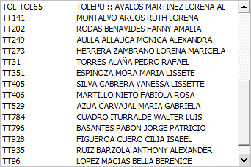
 |  | COORDINADOR COMERCIAL | INSERTAR | REPLICA | NO APLICA | NO APLICA | CAMPO LISTA | 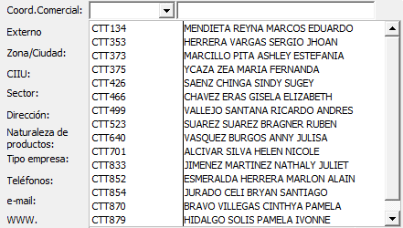
 |  | EXTERNO | INSERTAR | REPLICA | NO APLICA | NO APLICA | CAMPO LISTA
 |  | ZONA / CIUDAD | INSERTAR | REPLICA | NO APLICA | NO APLICA
 |  | CIIU | INSERTAR | REPLICA | NO APLICA | NO APLICA | CAMPO LISTA
 |  | SECTOR | INSERTAR | REPLICA | NO APLICA | NO APLICA | CAMPO LISTA | 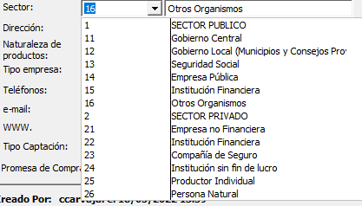
 |  | DIRECCIÓN | INSERTAR | REPLICA | NO APLICA | NO APLICA
 |  | NATURALEZA DE PRODUCTOS | INSERTAR | REPLICA | NO APLICA | NO APLICA | CAMPO LISTA | 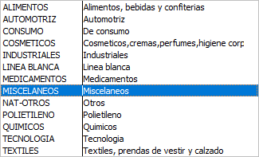
 |  | TIPO EMPRESA | INSERTAR | REPLICA | NO APLICA | NO APLICA | CAMPO LISTA
 |  | TELÉFONO | INSERTAR | REPLICA | NO APLICA | NO APLICA
 |  | E-MAIL | INSERTAR | REPLICA | NO APLICA | NO APLICA
 |  | WWW | INSERTAR | REPLICA | NO APLICA | NO APLICA
 |  | TIPO CAPTACIÓN | INSERTAR | REPLICA | NO APLICA | NO APLICA | CAMPO LISTA
 |  | PROMESA DE COMPRA | INSERTAR | REPLICA | NO APLICA | NO APLICA | CAMPO DE REGISTRO / Exclusivo de CTT
 |  | CUPO | INSERTAR | REPLICA | NO APLICA | NO APLICA | CAMPO DE REGISTRO
 |  | CALIFICACIÓN | INSERTAR | REPLICA | NO APLICA | NO APLICA | Botones de selección de la calificación del cliente; una calificación por empresa
 |  | COMENTARIOS | INSERTAR | REPLICA | NO APLICA | NO APLICA
 |  | PARA DECLARACIÓN EN CASO DE PAGOS AL EXTERIOR | INSERTAR | REPLICA | NO APLICA | NO APLICA | Esta información se encuentra en la pestaña Cobranzas dentro del fichero de Torres, debería ir en la parte principal. | 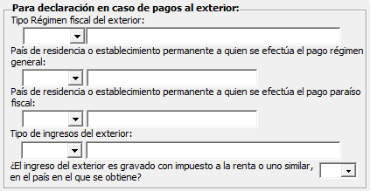
 | REPRESENTANTES | REPRESENTANTE | INSERTAR | REPLICA | NO APLICA | NO APLICA | EN CRM ESTÁ EL CAMPO CARGO
 |  | CÉDULA | INSERTAR | REPLICA | NO APLICA | NO APLICA
 |  | FECHA DE NACIMIENTO | INSERTAR | REPLICA | NO APLICA | NO APLICA
 |  | TELÉFONO MÓVIL | INSERTAR | REPLICA | NO APLICA | NO APLICA | DOS CAMPOS DE REGISTRO DE TELÉFONO
 |  | JEFE DE IMPORTACIÓN | INSERTAR | REPLICA | NO APLICA | NO APLICA | CAMPO LISTA EMPLEADOS
 |  | JEFE DE EXPORTACIÓN | INSERTAR | REPLICA | NO APLICA | NO APLICA | CAMPO LISTA EMPLEADOS
 |  | ENCARG. EXPORTACIÓN | INSERTAR | REPLICA | NO APLICA | NO APLICA | CAMPO LISTA EMPLEADOS
 |  | ENCARG.PAGO | INSERTAR | REPLICA | NO APLICA | NO APLICA | NO APLICA
 |  | GRID DE INFORMACIÓN DE BODEGA: E. / No. / DIRECCIÓN BODEGA / CONTACTO BODEGA / TELÉFONO / HORARIO / RUTA / | LECTURA | INSERTAR | NO APLICA | NO APLICA | ESTA INFORMACIÓN SOBRE LAS BODEGAS LAS LLENA EL COORDINADOR DE TRANSPORTE DESDE DOBRA Y DEBE REPLICARSE PARA VISUALIZACIÓN DESDE CRM
 | DOC. RECIBIDOS | NO APLICA | NO APLICA | NO APLICA | NO APLICA | NO APLICA | REEMPLAZO POR REPOSITORIO DE DOCUMENTOS EN CRM
 | FIRMAS AUTORIZADAS | NO APLICA | NO APLICA | NO APLICA | NO APLICA | NO APLICA
 | TARIFAS | POR CONTENEDOR: Código Ruta / Nombre Ruta / Carga / Tipo Servicio / Peso Mínimo / Peso Máximo / Normal / Extendido / Flat Rack / Refeer / Iso Tanque / Open Top / Código Asesor / Asesor Captación / | INSERTAR | REPLICA | NO APLICA | NO APLICA | Código Ruta: Campo lista Carga: Campo Lista. Tipo Servicio: Campo Lista. Código Asesor: Campo Lista. Asesor Captación: Campo Lista.
 |  | POR CARGA SUELTA: Código / Nombre /Ad. / Peso Desde / Peso Hasta / Precio Kg. / Volumen Desde / Volumen Hasta / Precio (M3)/ Observaciones / Usuario /Fecha / Fecha / Hora / Código Asesor / Asesor Captación | INSERTAR | REPLICA | NO APLICA | NO APLICA | Código Ruta: Campo lista Código Asesor: Campo Lista. Asesor Captación: Campo Lista.
 |  | POR SERVICIOS ADICIONALES: A / Código / Rubro a Facturar / Precio / Observaciones / Usuario / Fecha / Hora / Código Asesor / Asesor Captación | INSERTAR | REPLICA | NO APLICA | NO APLICA | Código Ruta: Campo lista Código Asesor: Campo Lista. Asesor Captación: Campo Lista.
 |  | Agregar Tarifas | INSERTAR | REPLICA | NO APLICA | NO APLICA | CAMPOS CON PARÁMETROS PARA LA CREACIÓN DE TARIFAS PARA CADA TIPO | 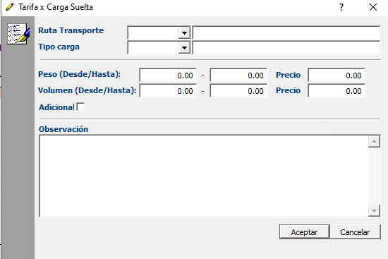 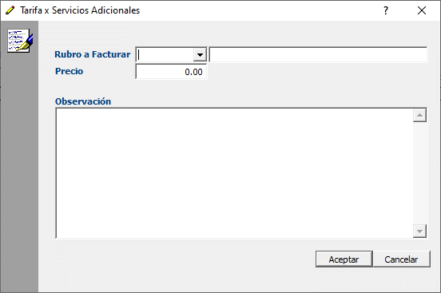
 |  | Historial de Tarifas | INSERTAR | REPLICA | NO APLICA | NO APLICA
 |  | Imprimir Tarifario | INSERTAR | REPLICA | NO APLICA | NO APLICA
 |  | Término Honorario / Reembolsos | INSERTAR | REPLICA | NO APLICA | NO APLICA | CAMPO LISTA
 | REQUERIMIENTOS | Check: Cliente requiere EIRS | LECTURA / CONSULTA | INSERTAR | NO APLICA | NO APLICA
 |  | Tiempo recibir EIRS | LECTURA / CONSULTA | INSERTAR | NO APLICA | NO APLICA
 |  | Grid: Tipo / Código / Nombre / Observaciones / Fecha Solicitud / Bodega / Contacto | LECTURA / CONSULTA | INSERTAR | NO APLICA | NO APLICA
 | COBRANZAS | Oficial Cobranzas | INSERTAR | REPLICA | NO APLICA | NO APLICA
 |  | Check: Tipo Contribuyente | INSERTAR | REPLICA | REPLICA | NO APLICA | Campo lista de selección / 01 Persona Natural - 02 Sociedad
 |  | Check CONTRIBUYENTE ESPECIAL | INSERTAR | REPLICA | REPLICA | NO APLICA | Check de selección
 |  | Obligado a llevar Contabilidad Si / No | INSERTAR | REPLICA | REPLICA | NO APLICA | Check de selección Sí / No
 |  | FORMA DE PAGO (SRI) | INSERTAR | REPLICA | REPLICA | NO APLICA | CAMPO LISTA | 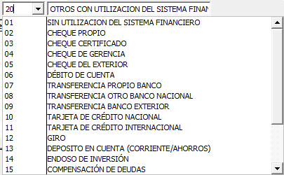
 |  | GRID CON INFORMACIÓN DE GESTIÓN DE COBRANZAS: An. / Día de Cobro/Detalles Días / hora / Nombre del contacto / Dirección de Pago / Telef. / E-Mail / Ciudad Cobro / Ciudad Nombre / Observación | INSERTAR | NO APLICA | NO APLICA | NO APLICA | ESTE GRILL ES REEMPLAZADO POR EL MÓDULO DE COBRANZAS EN CRM
 | CONTACTOS & E-MAILS | Nombre | INSERTAR | INSERTAR | NO APLICA | NO APLICA
 |  | E - mail | INSERTAR | INSERTAR | NO APLICA | NO APLICA
 |  | Tipo Notificación | INSERTAR | INSERTAR | NO APLICA | NO APLICA | En iRoute es Tipo de Estatus / CAMPO LISTA
 | FACTURACIÓN | GRID CON INFORMACIÓN DE FACTURACIÓN: An. / Día Ent. /Detalles Días / hora / Nombre del contacto / Dirección de Pago / Telef. / E-Mail / Ciudad Cobro / Ciudad Nombre / Observación | NO APLICA | NO APLICA | NO APLICA | NO APLICA | CONSULTAR A CONTABILIDAD SI VAN A USAR ESTE GRILL
 |  | Check: BLOQUEO POR CARTERA VENCIDA | INSERTAR | REPLICA | NO APLICA | NO APLICA | EN CRM EL CHECK DEBE ESTAR EN EL MÓDULO DE COBRANZAS, AL ACTIVAR ESTE CHECK, EL SISTEMA EN DOBRA ENVÍA UNA OIBSERVACIÓN A LA BANDEJA DE TRÁMITES DE IMPORTACIÓN
 |  | Check: PAGO DE AFORO POR RETENCIÓN | NO APLICA | NO APLICA | NO APLICA | NO APLICA
 |  | Check: GEENERAR MAIL DE REEMBOLSOS DE IMPORTACIÓN | NO APLICA | NO APLICA | NO APLICA | NO APLICA
 |  | Check: NO CERRAR TRÁMITES AL FACTURAR | NO APLICA | NO APLICA | NO APLICA | NO APLICA

